Página1
capa do video | link do video | Data de publicação | Video repostavel? | Trancrição | legenda
 | https://www.instagram.com/p/DN6bZN2Eqke/ | 28 de agosto de 2025 | sim | (0:00) Filho de Candeias, nascido e criado dentro da minha cidade, rodando tudo, brincando, enfim. (0:06) Me formei como médico, preferi trabalhar dentro da cidade de Candeias. (0:11) E aí, durante todos os meus atendimentos, as pessoas votou por que eu vou ser o seu candidato. (0:15) E aí, me candidatei a variador em 2012, fui o variador mais votado naquele mandato, naquela eleição. (0:23) E logo em 2016, tive 1.598 votos. (0:28) Logo em 2026, nós ganhamos para prefeito. E, assim, realmente foi um desafio muito grande, sabe? (0:35) Resgatar essa cidade com tantos problemas, uma cidade, assim, abandonada pelo poder público. (0:41) Mas, graças a Deus, Deus nos ajudou. Fizemos essa transformação que Candeias, graças a Deus, hoje é. (0:47) É claro que precisa de muitos avanços, mas nós fizemos um trabalho maravilhoso. (0:54) Nós resgatamos essa autoestima que o povo de Candeias tinha perdido. (0:59) Eu costumo falar que quando não tinha mais o que roubar na nossa cidade, roubaram a nossa autoestima. (1:05) Imagina isso, Ed. Candeias que é considerada a cidade das luzes, roubaram a nossa esperança, roubaram a nossa alegria. (1:12) Mas nós fomos lá e devolvemos de volta o nosso povo. (1:15) No nosso mandato, a gente falava que o trabalho é dobrado. (1:18) Quer dizer, a gente não para de trabalhar, é dia e noite trabalhando. (1:23) E agora, fora do mandato, nós estamos, assim, visitando todas aquelas cidades (1:28) onde eu já trabalhei como médico, onde nós temos amigos, onde nós temos lideranças. (1:33) Nós temos que estar visitando as cidades, nós temos que estar conhecendo a realidade de cada cidade, (1:39) porque nós estamos dentro de um estado, que é a Bahia, um estado muito grande, um estado de 417 municípios. (1:46) E cada município tem a sua particularidade. (1:49) Assim, eu estou muito empolgado em estar visitando essa Bahia. (1:53) Quero, assim, até o ano que vem estar visitando os 417 municípios da Bahia.
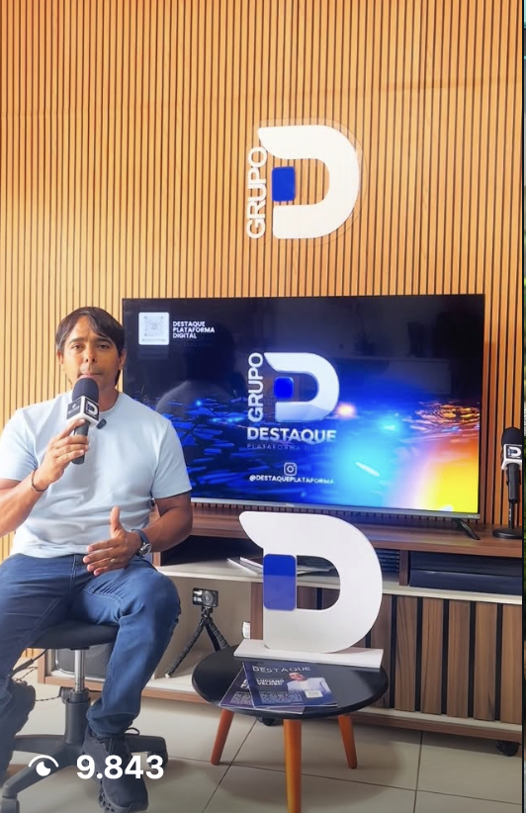 | https://www.instagram.com/reel/DZDJNPSIJ5J/ | 1 de junho de 2026 | não | Alô minha Bahia, eu quero falar aqui da alegria de estar aqui na cidade de Berjões Quero mandar aqui um grande abraço a todos os amigos de Berjões, do distrito de Serrana, da zona rural aqui Me chamo doutor Tágoras, sou filho de Candeias, sou médico Fui vereador em 2012, o vereador mais votado, 1.598 votos Fui vereador de oposição, em 2016 me candidatei para prefeito de Candeias ganhei essa eleição, em 2020 fui para a reeleição, em 2024 fiz o sucessor, tive oito contas aprovadas e saí na escola, quando a gente termina o nosso primeiro grau ou segundo grau, a gente vê qual é a média e saí com aprovação, depois dos oito anos de mandato, de 84,4% de aprovação e fiz muito pela cidade de Candês e agora nós queremos fazer pela Bahia e com certeza trazer muitos dos projetos que nós fizemos na cidade de Candês para o povo de Berjões. E na saúde nós criamos uma emergência totalmente especializada para o atendimento pediátrico, fizemos, além dessa emergência pediátrica, uma clínica pediátrica, uma clínica oftalmológica, uma clínica para o autista, além da clínica para o autista, que é uma equipe muito profissional, nós também ofertamos para o nosso município, para as pessoas do nosso município, uma bolsa para as pessoas que sofrem de autismo, de TDAH e microcefalia. Na saúde, ela permanecer na saúde, nós implementamos talvez a primeira farmácia básica que funciona 24 horas em todo o país. Em Candeiras, desde 2017, a nossa farmácia básica funciona 24 horas. Sábado, domingo, feriado, carnaval, São João, Natal, Réveillon, 24 horas. Nós oferecemos também para a nossa cidade, para o povo da nossa cidade, a Bolsa Universitária, o primeiro tempo, uma Bolsa Atletismo para aquelas pessoas, para nós fomentarmos o esporte da nossa cidade em três modalidades. Aquelas que disputam o intermunicipal, aquela que disputa interestadual e aqueles atletas que também disputam internacional. Ficando ainda na questão da Bolsa, existe a Bolsa Família, que é do governo federal, mas na cidade de Cam
 | https://www.instagram.com/reel/DYnDrRaxr0J/ | 21 de maio | sim

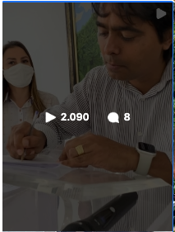 | https://www.instagram.com/p/Cl4G4i3jQVX/ |  |  | (0:00) A nossa declaração é que Candeias é uma cidade que tem a essência dela do comércio. (0:07) A primeira vocação da cidade do comércio é o comércio. (0:10) Então, o que a Prefeitiva do Espólito Candeias puder fazer para fazer o que existe dentro da nossa cidade (0:19) esse comércio pujante que existe dentro da nossa cidade por assim. (0:24) Eu tenho certeza que o momento como esse é um momento muito importante. (0:30) O que a Prefeitiva do Espólito Candeias puder fazer para fazer o que existe dentro da nossa cidade por assim. | Na manhã desta quarta-feira, 07, realizamos o lançamento oficial da campanha Natal de Luz Candeias 2022. Com o objetivo de fomentar ainda mais o comércio da nossa cidade, um comércio pujante e de grande relevância também para as cidades vizinhas, a parceira entre a Prefeitura e a CDL Candeias com certeza será um sucesso. Ainda recebi uma linda homenagem da equipe da CDL e nossa querida amiga Marivete Machado, presidente da instituição. Vamos às compras meu povo!
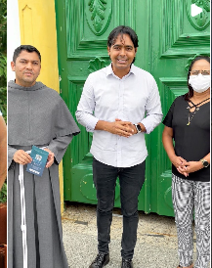 | https://www.instagram.com/p/Cl1nSEIjrWf/ | 6 de dezembro de 2022 |  | (0:12) Olá, meu povo de Candeias! Estamos aqui juntamente com o Frei Tiago, na paróquia Nossa Senhora das Candeias, (0:18) ao lado dos presidentes dessa festa, de Bela, de Nana, assim também com o coordenador Guedes. (0:23) Nós vimos aqui trazer novidades para essa grande festa, a maior festa da cidade de Candeias, (0:28) que são os novenários Nossa Senhora das Candeias, que vai acontecer agora em 2023. (0:32) Falta pouco, essa turma aqui está muito ansiosa por esse grande evento, e nós estamos aqui nesses últimos detalhes. (0:40) Não é isso aí, Frei? (0:41) Sim, sim. O prefeito hoje veio aqui para estar com a gente. (0:44) Garantir aquele apoio que sempre nós temos todos os anos, na parte da prefeitura, (0:48) para a grande novena de Nossa Senhora das Candeias. (0:50) Já deixamos o convite a todos vocês que vai ter novena, e todos estão convidados para essa linda festa na cidade de Candeias. (0:57) É isso aí, gente. Venham também, venham participar desse grande novenário que vai acontecer dia... (1:01) A partir do dia 23 de janeiro. (1:04) É isso aí. Só falta cada um de vocês. (1:06) Então, vamos aí se ajustar, deixar programado a partir do dia 23 de janeiro. (1:12) Quero ver essa turma toda aqui no novenário de Nossa Senhora das Candeias. | Estive reunido na manhã de hoje com o reitor do Santuário Nossa Senhora das Candeias, frei Tiago Noronha e toda comissão dos festejos do novenário 2023, para organizamos os últimos detalhes da nossa festa. A partir do dia 23 de janeiro, vamos voltar a encher este lugar de muita fé e oração! Que Deus nos abençoe hoje e sempre, amém! @noronha_fr @santuariodascandeias
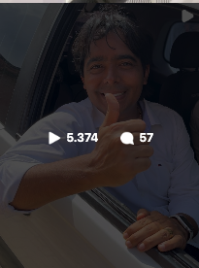 | https://www.instagram.com/p/ClmZgfXjDHS/ | 30 de novembro de 2022 | sim, Juntas todas obras | (0:01) Olá, meu povo de Candeias! Estamos aqui no bairro do Malembá. (0:08) Essa beleza, uma das maiores belezas naturais que nós temos na cidade de Candeias, (0:12) essa cidade do alto, esse ótimo mirante que nós temos aqui, (0:16) é um belvedere, é um panorâmico que nós temos aqui no bairro do Malembá (0:21) que já está finalizando, já está nas últimas manutenções aqui. (0:26) Eu tenho certeza que a turma vai gostar muito, vai aproveitar esse complexo esportivo, (0:31) vai aproveitar essa praça maravilhosa que fizemos e também vai ter, assim, (0:36) essa bela vista que nós temos aqui na cidade de Candeias. (0:39) Tenho certeza, estou ansioso, tenho certeza que você também vai gostar. (0:54) Está gostando da rua? Não está mais pisando na lama, né? (0:59) Não está mais ficando na poeira, né? Mas agora Deus abençoe. (1:03) Um beijo, um abraço para Deus. Amém! (1:07) Olá, meu povo de Candeias! Estamos aqui no bairro da Paz, (1:11) nessa obra de pavimentação. Hoje é o dia da pavimentação, (1:14) hoje é o dia que nós temos para poder fiscalizar as obras (1:17) e o que vocês podem estar presenciando é isso aqui, essa maravilha. (1:21) Tivemos agora há pouco depoimento dessa moradora de uma criança (1:25) que ficava na lama, na poeira, no barro, acabando de ir para a escola. (1:31) E eu imagino que há tempos atrás, quando chovia, tinha que conviver com a lama, (1:36) tinha que pisar na lama para poder ir para a escola, (1:38) para poder sair e para poder trabalhar todos os dias. (1:42) No momento de chuva, tinha que colocar um saco nos pés. (1:45) Mas essa é a transformação da Prefeitura Municipal de Candeias, (1:49) onde nós queremos transformar a vida das pessoas, o dia a dia das pessoas (1:53) em nada melhor do que você investir nessa transformação, (1:56) investir na nossa cidade, investir no nosso povo. (1:59) Temos que agradecer a Deus, agradecer também a cada servidor (2:03) da Prefeitura Municipal de Candeias, porque sozinho a gente não consegue fazer nada. (2:06) | Iniciei o dia, juntamente com nosso Secretário de Obras @rosevaldoadorno , no Malembá de Baixo, dando uma olhada nas obras que estão acontecendo por lá, inclusive, a Rua Manaus que está todinha de pavimento novo! Em seguida fomos na parte de cima do Malembá, e visitei as obras do nosso belo mirante, que está sendo construído em uma das vistas mais lindas da nossa cidade! Na Urbis 2, estivemos nas ruas que estão em obras, incluindo o Bairro da Paz. Porque aqui em Candeias, temos uma gestão que transforma, que cuida e que luta todos os dias pela melhoria de vida de todos os candeenses!
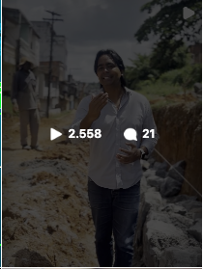 | https://www.instagram.com/p/Cllr1cIjJIC/ | 30 de novembro de 2022 |  | (0:02) Olá, meu povo de Candeias! Estamos aqui em plena quarta-feira, agora é quase meio-dia, 11h35, (0:09) né? Aqui ao lado do nosso secretário de obras. Estamos aqui no distrito do Mala-Embar de Baixo, (0:15) né? Vendo aqui as obras. Inclusive, estamos aqui na Rua Manaus, não é isso? Rua Manaus, (0:21) né? Aqui no distrito do Mala-Embar de Baixo, uma rua totalmente esquecida, uma rua onde as (0:25) pessoas viviam na lama e na poeira, mas, graças a Deus, a Arquitetura Municipal de Fazenda chegou (0:30) aqui. O que vocês podem presenciar aqui são mais de um quilômetro de pavimentação, né? Aqui é um (0:37) dos setores aqui da Rua Manaus, né? Aqui tem a Travessa também Manaus, como vocês podem estar (0:44) vendo. E aqui começa a continuidade de uma das partes das ruas, da Rua Manaus, (0:53) que assim, nós estamos hoje aqui, né? Chamei aqui o secretário para que nós viessemos fazer, ver as (1:01) obras que nós já tínhamos concluído aqui no Mala-Embar de Baixo. Algumas obras também... O (1:07) problema que teve por conta das chuvas, além da escola, né? Na escola Milton... Antônio Martins, (1:14) Antônio Martins, na escola Antônio Martins. Então assim, vai existir a retomada das obras da (1:19) escola Antônio Martins. A acessibilidade daquela rua, a rua, houve um deslocamento de massa muito (1:25) grande. Então nós também iremos também dar essa manutenção, mas é um volume grande de massa, (1:31) não é isso, Rogaldo? Como é que foi? Por conta das fortes chuvas, teve um deslocamento de massa. Isso, (1:36) infelizmente, o prefeito levou quase a condenação da escola, mas a gente está empenhado justamente (1:42) para poder, a partir de segunda-feira, estar dando continuidade e garantir essa qualidade da (1:46) obra para todos os habitantes aqui do Mala-Embar de Baixo. Fazer a intervenção, né? Tem também (1:50) a acessibilidade, mas enquanto isso a gente vai conversando aqui, a gente vai falando um pouco, (1:54) tem também a acessibilidade, onde nós fizemos a ligação do Mala- | Ainda recebi uma linda homenagem da equipe da CDL e nossa querida amiga Marivete Machado, presidente da instituição.
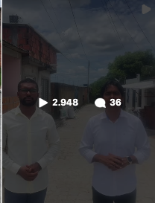 | https://www.instagram.com/p/ClhcDO8jkJN/ | 28 de novembro de 2022 | sim | (0:13) A obra está rolando aqui na Vandeleuilha, e a todo vapor. (0:19) Com uma extensão de 3,8 km, a Vandeleuilha é uma via que corta cidades, iniciando na (0:25) transformação da leste, no centro, e terminando na sabória, em Saranghi. (0:30) E aí, saímos, o povo, é uma das grandes intervenções que nós temos na cidade que (0:34) vi, essa grande avenida, uma das maiores avenidas da nossa cidade, a avenida Vandeleuilha de (0:38) Aranjupinho. (0:39) Hoje, já consegue ser uma realidade, e os moradores já vê o futuro dessa grande (0:44) avenida. (0:45) A obra que conta com recursos próprios traz um alívio para os moradores da região (0:50) por muito tempo, sofriam com a situação ótima. (0:55) Se a gente aqui não dar a casa com os correndo do do, era a água que a mamãe, a água entrava (1:01) na frente, saia no fundo, eu perdi o documento, a gente perdeu o pois aqui, eu sei como (1:09) disse a você, tem o início, o meio e o fim, eu sei que vai dar tudo certo, e (1:15) eu sei que a comunidade vai ser abençoada. | Vamos às compras meu povo!

